Sheet1
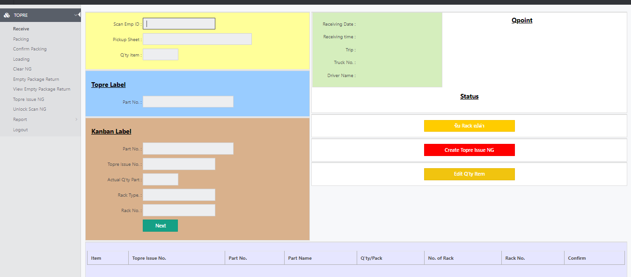
IT Service request
1. ขอแก้ไขหน้าโชว์Summary ตรงจำนวนที่ Sum
กรณีที่รับงานแบบ N/A ระบบ ไม่นับให้ (อยากให้ระบบนับให้ด้วย)
แต่ตรงช่องที่ขึ้น N/A ก็ให้คงไว้เพื่อให้ PLรู้ว่าเรารับแบบนี้
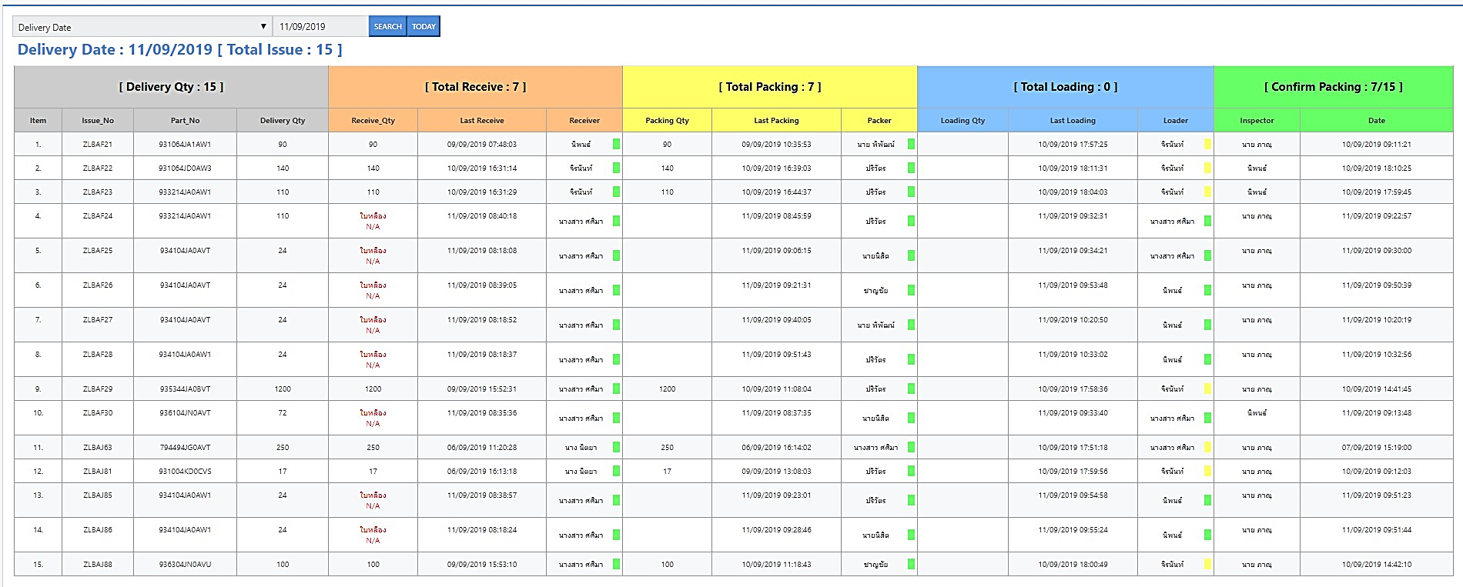

2. ในช่องโหลดข้อมูลไม่ขึ้น
คุยกับนัดแล้ว
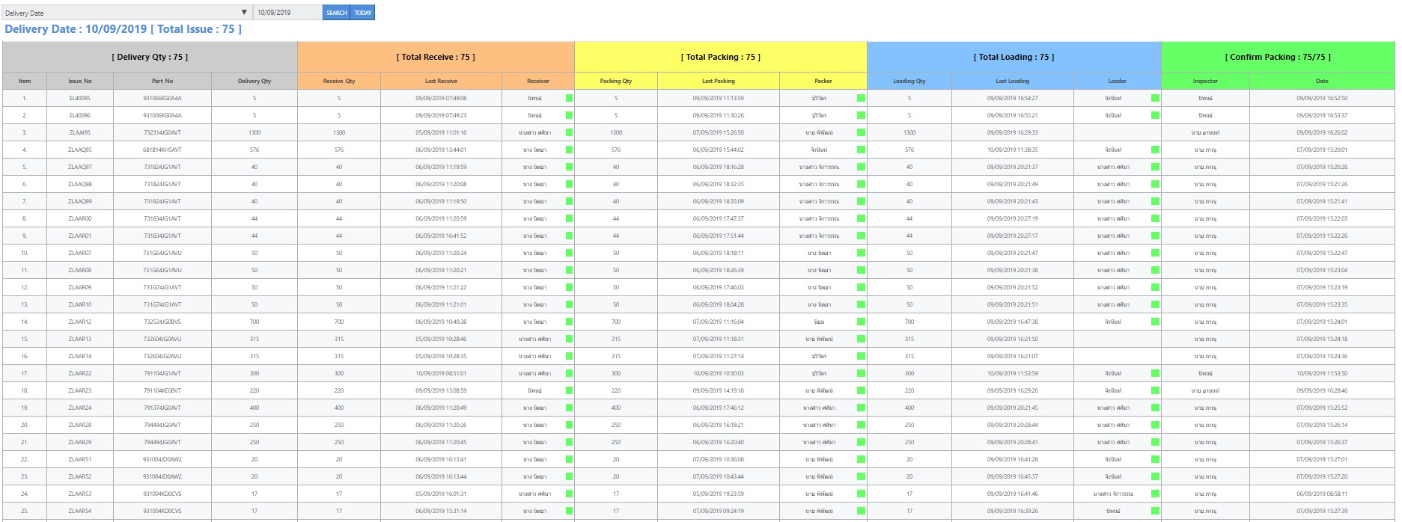

3. ขอเพิ่มระบบการทำ NG Topre และ SAB
ทุกกรณีถ้าเจอปัญหาก่อนรับงาน ให้สามารถทำระบบ NG ออก QRQC ได้
ตอนนี้ไม่สามารถทำได้ เพราะนอกเหนือจากระบบที่เราวางไว้ดักจับไม่ให้ผ่าน อันนี้โอเคร แต่เราควรที่จะบันทึกข้อมูลไว้ได้

 | ขอบคุณครับ

